Sheet1
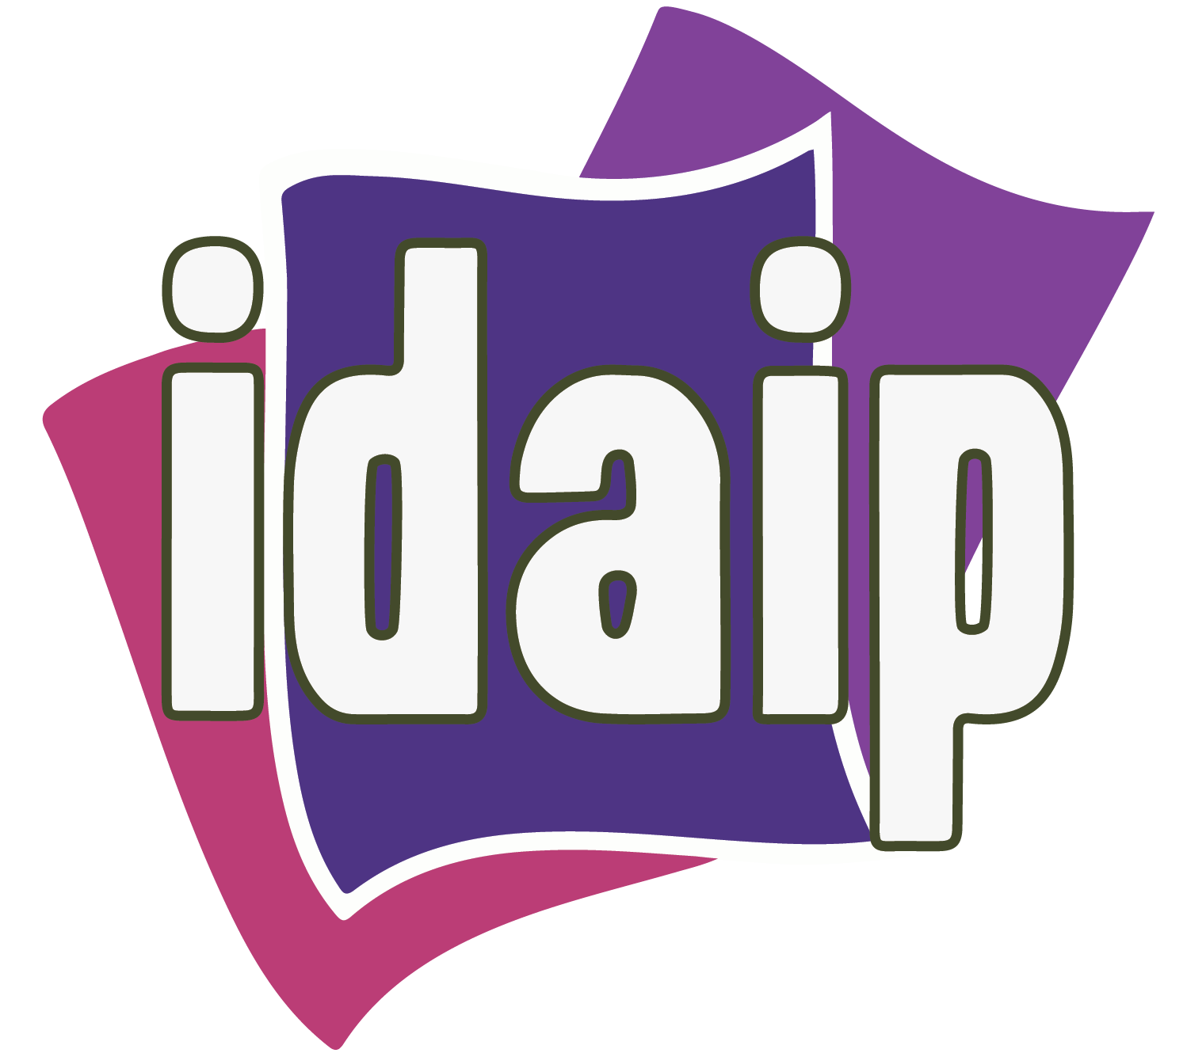 TRANSPARENCIA PROACTIVA

Sujeto Obligado | ¿Ejerció presupuesto para atender la contingencia sanitaria por el COVID-19? | Monto ejercido al 30 de julio de 2020 |  |  |  |  |  | Total | Mecanismo de difusión/publicación de la información presupuestaria relativa a la contingencia sanitaria
 |  | Material de limpieza y desinfectante | Adquisición de equipo y material de protección para su personal | Sanitización de instalaciones | Donación de equipo y material de protección | Donación de equipo médico | Otros*
DIRECCIÓN DE PENSIONES DEL ESTADO DE DURANGO |  | $4,515.60 | $0.00 | $0.00 | $0.00 | $0 | 0 | $4,515.60

*DESCRIBIR OTROS:

